Table 1
普通高中学生综合素质评价 学期发展指导报告
赤峰二中
学生姓名：李旭学生性别：男 学生班级：高高二年级11班 学籍号：G230702200706151418
 |  |  |  |  |  |  |  | 
卷首语
亲爱的李旭同学：
时间过得真快，不知不觉中一个学期的学习生活结束了，一篇记载你各方面成
长情况的学期发展报告，如约与你见面了。
在这篇报告中，有你走向目标的一行行脚印，有你校内外活动中的矫健身影
，有你学习成绩提高的内心喜悦，有你特长展示的自豪表情，有你学习生活的感悟
与收获，有你取得荣誉的灿烂笑容。当你读完这篇报告，你会说：我进步了，我成
功了，丰硕的果实背后是汗水的晶莹。当你的父母读完这篇报告，会对你说：你长
大了，你是我们的骄傲，你能行。
一个人的成长进步，不仅要看学习成绩，更要看你的品行修养；不仅要看课堂
内的学习状态，更要看课堂外的活动表现；不仅要看校内活动的积极参与，更要看
劳动与社会实践的情感体验。综合素质评价关注了你成长的方方面面，你都关注了
吗？
人生的路还很长，让我们共同恪守“自强不息，厚德载物”的古训，拿出“天
生我才必有用”的信心，拿出“吹尽黄沙始到金”的毅力，拿出“直挂云帆济沧海
”的勇气，去踏上新的征程，去攀登生命的高峰。
把这些记录都收集起来，也许不够出色，也许很平凡，但它永远是你的回忆
，永远……
目录 一、学生基本信息 1 二、综合素质评价总体情况 1 1.写实记录统计 1 2.荣誉信息统计 1 3.学业水平考试成绩统计 1 4.成长规划完成情况 2 三、综合素质评价各方面发展情况 2 1.思想品德 2 2.学业水平 3 3.身心健康 3 4.艺术素养 4 5.劳动与社会实践 4 四、综合素质发展情况分析 5 1.写实记录综合发展情况分析

一、学生基本信息
姓名 |  | 李旭 |  |  |  |  |  |  | 学籍号 |  |  |  |  | G230702200706151418
性别 |  | 男 |  |  |  |  |  |  | 出生日期 |  |  |  |  | 2007-06-15
民族 |  | 汉族 |  |  |  |  |  |  | 政治面貌 |  |  |  |  | 共青团员
担任职位 |  | 无
爱好、特长 |  | 跑步，在跑步的过程中可以放松心情，缓解压力。;
我的座右铭 |  | 人无远虑，必有近忧
我感兴趣的学科 |  | 科目1 |  | 数学 |  |  |  |  | 科目2 |  |  |  | 外语 |  |  |  | 科目3 |  |  | 物理
我的目标 |  | 目标1 |  |  |  |  |  |  | 目标2 |  |  |  |  |  |  |  | 目标3
 |  | 职业：大学老师，能传道解惑 ，还可以搞研究。 专业：电子信息工程学校：上海交通大学 |  |  |  |  |  |  | 职业： 专业：人工智能 学校：哈尔滨工业大学 |  |  |  |  |  |  |  | 职业：专业：学校：
二、综合素质评价总体情况
1.写实记录统计
评价内容 |  | 思想品德 |  |  |  | 学业水平 |  |  | 身心健康 |  |  |  |  | 艺术素养 |  |  | 劳动与社会实践 |  |  |  | 总计
活动次数 |  | 2 |  |  |  | 0 |  |  | 5 |  |  |  |  | 0 |  |  | 0 |  |  |  | 7
活动时长 |  | 1 |  |  |  | 0 |  |  | 5 |  |  |  |  | 0 |  |  | 0 |  |  |  | 6
2.荣誉信息统计
级别 |  | 国际级 |  |  | 国家级 |  |  | 省级 |  |  |  | 市级 |  |  |  | 区县级 |  |  | 校级 |  |  | 总计
数量 |  | 0 |  |  | 0 |  |  | 2 |  |  |  | 0 |  |  |  | 1 |  |  | 2 |  |  | 5
3.学业水平考试成绩统计
考试科目 | 考试时间 |  | 分数 |  |  | 等级 | 合格/不合格 |  |  |  | 考试科目 |  |  |  | 考试时间 |  | 分数 |  |  | 等级 |  | 合格/不合格
思想政治 |  |  |  |  |  |  | 合格 |  |  |  | 语文 |  |  |  |  |  |  |  |  |  |  | 合格
数学 |  |  |  |  |  |  | 合格 |  |  |  | 物理 |  |  |  |  |  |  |  |  |  |  | 合格
体育与健康 |  |  |  |  |  |  | 合格 |  |  |  | 化学 |  |  |  |  |  |  |  |  |  |  | 合格
地理 |  |  |  |  |  |  | 合格 |  |  |  | 美术 |  |  |  |  |  |  |  |  |  |  | 合格
生物 |  |  |  |  |  |  | 合格 |  |  |  | 历史 |  |  |  |  |  |  |  |  |  |  | 合格
音乐 |  |  |  |  |  |  | 合格 |  |  |  | 外语 |  |  |  |  |  |  |  |  |  |  | 合格

信息技术 |  |  |  |  |  |  | 合格 |  |  |  | 通用技术 |  |  |  |  |  |  |  |  |  |  | 合格
4.成长规划完成情况
评价内容 |  | 目标 |  |  |  |  |  |  |  |  |  |  |  |  |  |  |  | 完成情况
思想品德 |  | 自己对各种问题的能深刻的理解，提出自己的观点。 |  |  |  |  |  |  |  |  |  |  |  |  |  |  |  | 已完成
 |  | 关注国际形势。对国际事件有独立思考的能力 |  |  |  |  |  |  |  |  |  |  |  |  |  |  |  | 已完成
 |  | 关注国家大事，社会热点。不被网络上的虚假信息左右。有自己分析问题的能力 |  |  |  |  |  |  |  |  |  |  |  |  |  |  |  | 已完成
 |  | 关心同学，朋友，家长。理解其他人的立场和难处，团结身边的人 ，和睦相处 |  |  |  |  |  |  |  |  |  |  |  |  |  |  |  | 已完成
学业水平 |  | 总结过去两年的知识体系，建立属于自己的知识导图。 |  |  |  |  |  |  |  |  |  |  |  |  |  |  |  | 已完成
 |  | 针对弱势学科，进行查缺补漏，分析原因，找到解决方法。 |  |  |  |  |  |  |  |  |  |  |  |  |  |  |  | 已完成
 |  | 掌握牢固的知识也要分阶段复习，防止遗忘 |  |  |  |  |  |  |  |  |  |  |  |  |  |  |  | 已完成
 |  | 总结自己的学习方法，安排好学习时间，提高学习效率 |  |  |  |  |  |  |  |  |  |  |  |  |  |  |  | 已完成
身心健康 |  | 在学习的同时， 坚持锻炼身体，提高身体素质。 |  |  |  |  |  |  |  |  |  |  |  |  |  |  |  | 已完成
 |  | 遇到困难，困惑时，不钻牛角尖，积极和老师家长沟通。借助老师家长的经验解决自己的问题。 |  |  |  |  |  |  |  |  |  |  |  |  |  |  |  | 已完成
 |  | 在紧张的学习之余，适当放松，观看一些娱乐节目或者课外书，缓解紧张的学习情绪。 |  |  |  |  |  |  |  |  |  |  |  |  |  |  |  | 已完成
 |  | 调节好自己的身心健康的同时，也会关注爸爸妈妈的情绪，和爸爸妈妈和睦相处。 |  |  |  |  |  |  |  |  |  |  |  |  |  |  |  | 已完成
艺术素养 |  | 掌握一定的审美知识，能感受并欣赏生活，自然，艺术和可续的美 。 |  |  |  |  |  |  |  |  |  |  |  |  |  |  |  | 已完成
 |  | 善于发现美，学会欣赏美，具有一定的艺术鉴赏能力。 |  |  |  |  |  |  |  |  |  |  |  |  |  |  |  | 已完成
 |  | 在学习和生活中有创造美的心灵和环境优美的意识。 |  |  |  |  |  |  |  |  |  |  |  |  |  |  |  | 已完成
 |  | 有独特的视角，能够发现生活中别样的美。 |  |  |  |  |  |  |  |  |  |  |  |  |  |  |  | 已完成
劳动与社会实践 |  | 积极参加学校和社区开展的劳动实践活动。 |  |  |  |  |  |  |  |  |  |  |  |  |  |  |  | 已完成
 |  | 参加社区志愿者服务 |  |  |  |  |  |  |  |  |  |  |  |  |  |  |  | 已完成
 |  | 参观博物馆，科技馆等场所，拓展视野，增强社会责任感和文化素养 |  |  |  |  |  |  |  |  |  |  |  |  |  |  |  | 已完成
 |  | 参加植树造林活动，为防风治沙尽一份力。 |  |  |  |  |  |  |  |  |  |  |  |  |  |  |  | 已完成
完成率 |  | 100.00% |  |  |  |  |  |  |  | 年级完成率 |  |  |  |  |  |  |  | 94.89%
三、综合素质评价各方面发展情况
1.思想品德

Table 4
普通高中学生综合素质评价 学期发展指导报告 | 荣誉级别 | 奖项级别 | 获奖时间 | 评选单位
无
四、综合素质发展情况分析
1.写实记录综合发展情况分析
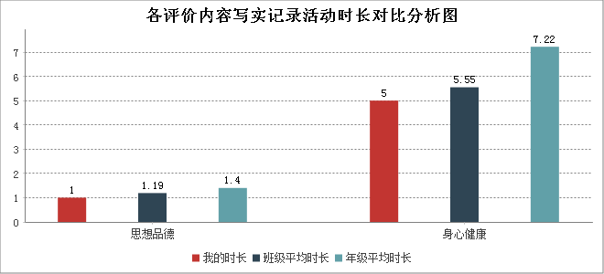
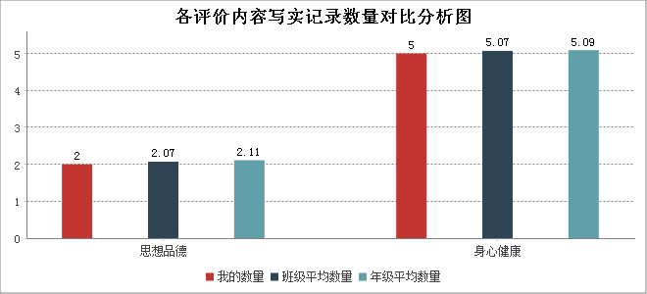 本学期你的写实记录数量总计7条，而你在思想品德方面的记录共有2条,低于班级平均值，低于年级平均值 ；在身心健康方面的记录共有5条,低于班级平均值，低于年级平均值。希望你继续努力，加强在思想品德、艺术素养方面活动的参与度，成为更优秀的自己。加油！
本学期你所记录的写实记录活动时长总计6小时，而你在思想品德方面的活动时长为1小时,低于班级平均值 ，低于年级平均值；在身心健康方面的活动时长为5小时,低于班级平均值，低于年级平均值。希望你继续努力 ，加强在思想品德、艺术素养方面活动的参与度，成为更优秀的自己。加油！
2.获奖情况分析

Table 5
普通高中学生综合素质评价 学期发展指导报告
 | 获奖数量统计表
 | 国际级 | 国家级 | 省级 | 市级 | 区县级 | 校级 | 总计 | 我的数量
 | 0 | 0 | 2 | 0 | 1 | 2 | 5 | 班级数量
 | 4 | 53 | 22 | 19 | 13 | 178 | 289 | 年级数量
你在高中二年总计获得省级奖励2项，领先于年级85.0%的学生；获得区县级奖励1项，领先于年级78.0%的学生；获得校级奖励2项，领先于年级38.0%的学生。本学期你虽未获得任何级别的奖项,但你的努力大家有目共睹 。望你积极参与各项活动，发挥自身优势，成为更优秀的自己，加油！
3.日常表现情况分析
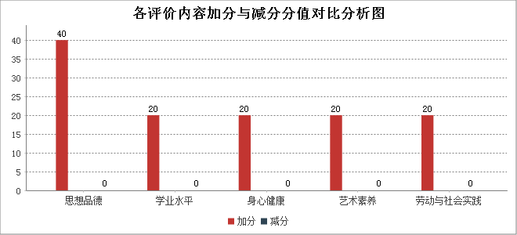 本学期你在日常表现方面表现优异，你总计加分120.0分，减分0.0分。你在学业水平方面表现优异，加分分数为20.0分，减分分值为0.0分；你在身心健康方面表现优异，加分分数为20.0分，减分分值为0.0分；你在艺术素养方面表现优异，加分分数为20.0分，减分分值为0.0分；你在劳动与社会实践方面表现优异，加分分数为20.0分，减分分值为0.0分；你在思想品德方面表现优异，加分分数为40.0分，减分分值为0.0分；期望你在保持思想品德方面发展劲头的前提下，在其他方面多加努力，争取打造一个全新的自我。
五、评语与陈述
1.学生自评：自我评述
这一年我学到了很多知识，思想比以前有了很大的提高，期望以后能做一个有梦想，有抱负，有文化的人 ，为建设社会主义中国做出自我的努力。 学习之余，走出校门，本人珍惜每次锻炼的机会，与不一样的人相处 ，让自我近距离地接触社会，感受人生，品味生活的酸甜苦辣。在生活中，学习各种生活技能，提高自理能力。也有了独立思考问题和处理事情的能力。
2.教师评价：班主任陈述
在校期间表现良好。热爱国家、热爱集体、能遵守校纪校规。积极参加学校组织的一切活动。尊敬老师、听从老师教诲，与同学和睦相处。心理健康、乐观向上。经过不断地努力，一定能打造成为有用之材。
3.家长评语：家长寄语
高中正好转眼已经过去了三分之二，作为家长看到了你的成长与进步，学习上更加积极，生活上更加自律。爸爸妈妈会作为你永远的正后方，希望你继续前行，在接下来的一年里，继续努力，完成自己的梦想。
4.小组评语：小组长评语/组内同学互评
生成日期：2025年05月15日

